Feuil1
Visuel | Référence | EAN | Descriptif | Gravure | PPI (Prix public)
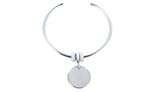 | JNCOMED20-RH | 3663457070018 | Bracelet jonc ouvert avec médaille personnalisable Matière du jonc : Acier inoxydable Couleur du jonc : Rhodié Taille du jonc : universelle Matière de la médaille : Acier inoxydable Couleur de la médaille : Rhodié Diamètre de la médaille : 20mm Médaille personnalisable Bijou livré avec son écrin et sa pochette griffée EMOTIONAL | Police : Droite, Script Ligne 1 : 10 car max Ligne 2 : 10 car max Ligne 3 : 10 car max Ligne 4 : 10 car max | 34.80 €
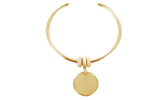 | JNCOMED20-GOLD | 3663457070025 | Bracelet jonc ouvert avec médaille personnalisable Matière du jonc : Acier inoxydable Couleur du jonc : Doré Taille du jonc : universelle Matière de la médaille : Acier inoxydable Couleur de la médaille : Doré Diamètre de la médaille : 20mm Médaille personnalisable Bijou livré avec son écrin et sa pochette griffée EMOTIONAL | Police : Droite, Script Ligne 1 : 10 car max Ligne 2 : 10 car max Ligne 3 : 10 car max Ligne 4 : 10 car max | 34.80 €
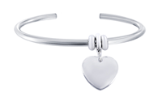 | JNCOHEART20-RH | 3663457070032 | Bracelet jonc ouvert avec coeur personnalisable Matière du jonc : Acier inoxydable Couleur du jonc : Rhodié Taille du jonc : universelle Matière du coeur : Acier inoxydable Couleur du coeur : Rhodié Largeur du coeur : 20mm Coeur personnalisable Bijou livré avec son écrin et sa pochette griffée EMOTIONAL | Police : Droite, Script Ligne 1 : 10 car max Ligne 2 : 10 car max Ligne 3 : 10 car max | 34.80 €
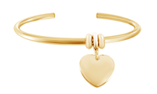 | JNCOHEART20-GOLD | 3663457070049 | Bracelet jonc ouvert avec coeur personnalisable Matière du jonc : Acier inoxydable Couleur du jonc : Doré Taille du jonc : universelle Matière du coeur : Acier inoxydable Couleur du coeur : Doré Largeur du coeur : 20mm Coeur personnalisable Bijou livré avec son écrin et sa pochette griffée EMOTIONAL | Police : Droite, Script Ligne 1 : 10 car max Ligne 2 : 10 car max Ligne 3 : 10 car max | 34.80 €
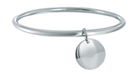 | JNCRHMED20-RH | 3663457065281 | Bracelet jonc fermé avec médaille personnalisable Matière du jonc : Acier inoxydable Couleur du jonc : Rhodié Diamètre du jonc : 62 ou 66 Matière de la médaille : Acier inoxydable Couleur de la médaille : Rhodié Diamètre de la médaille : 20mm Médaille personnalisable Bijou livré avec son écrin et sa pochette griffée EMOTIONAL | Police : Droite, Script Ligne 1 : 10 car max Ligne 2 : 10 car max Ligne 3 : 10 car max Ligne 4 : 10 car max | 29.90 €
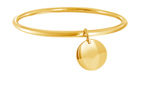 | JNCDMED20-GOLD | 3663457065267 | Bracelet jonc fermé avec médaille personnalisable Matière du jonc : Acier inoxydable Couleur du jonc : Doré Diamètre du jonc : 62 ou 66 Matière de la médaille : Acier inoxydable Couleur de la médaille : Doré Diamètre de la médaille : 20mm Médaille personnalisable Bijou livré avec son écrin et sa pochette griffée EMOTIONAL | Police : Droite, Script Ligne 1 : 10 car max Ligne 2 : 10 car max Ligne 3 : 10 car max Ligne 4 : 10 car max | 29.90 €
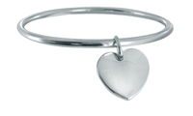 | JNCRHHEART20-RH | 3663457065274 | Bracelet jonc fermé avec coeur personnalisable Matière du jonc : Acier inoxydable Couleur du jonc : Rhodié Diamètre du jonc : 62 ou 66 Matière du coeur : Acier inoxydable Couleur du coeur : Rhodié Largeur du coeur : 20mm Coeur personnalisable Bijou livré avec son écrin et sa pochette griffée EMOTIONAL | Police : Droite, Script Ligne 1 : 10 car max Ligne 2 : 10 car max Ligne 3 : 10 car max | 29.90 €
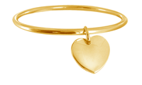 | JNCDHEART20-GOLD | 3663457065298 | Bracelet jonc fermé avec coeur personnalisable Matière du jonc : Acier inoxydable Couleur du jonc : Doré Diamètre du jonc : 62 ou 66 Matière du coeur : Acier inoxydable Couleur du coeur : Doré Largeur du coeur : 20mm Coeur personnalisable Bijou livré avec son écrin et sa pochette griffée EMOTIONAL | Police : Droite, Script Ligne 1 : 10 car max Ligne 2 : 10 car max Ligne 3 : 10 car max | 29.90 €
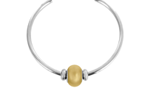 | JNCOBED5890GO-RH | 3663457065915 | Bracelet jonc ouvert avec perle sensualité Matière du jonc : Acier inoxydable Couleur du jonc : Rhodié Taille du jonc : universelle Matière de la perle : Crystal Swarovski® Couleur de la perle : Or Hauteur de la perle : 14mm Bijou livré avec son écrin et sa pochette griffée EMOTIONAL | Aucune Gravure | 34.80 €
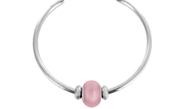 | JNCOBED5890RO-RH | 3663457065892 | Bracelet jonc ouvert avec perle tendresse Matière du jonc : Acier inoxydable Couleur du jonc : Rhodié Taille du jonc : universelle Matière de la perle : Crystal Swarovski® Couleur de la perle : Rose Hauteur de la perle : 14mm Bijou livré avec son écrin et sa pochette griffée EMOTIONAL | Aucune Gravure | 34.80 €
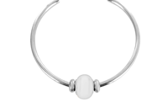 | JNCOBED5890WH-RH | 3663457071787 | Bracelet jonc ouvert avec perle douceur Matière du jonc : Acier inoxydable Couleur du jonc : Rhodié Taille du jonc : universelle Matière de la perle : Crystal Swarovski® Couleur de la perle : Blanc Hauteur de la perle : 14mm Bijou livré avec son écrin et sa pochette griffée EMOTIONAL | Aucune Gravure | 34.80 €
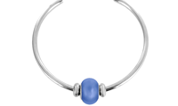 | JNCOBED5890LP-RH | 3663457065908 | Bracelet jonc ouvert avec perle sérénité Matière du jonc : Acier inoxydable Couleur du jonc : Rhodié Taille du jonc : universelle Matière de la perle : Crystal Swarovski® Couleur de la perle : Bleu Hauteur de la perle : 14mm Bijou livré avec son écrin et sa pochette griffée EMOTIONAL | Aucune Gravure | 34.80 €
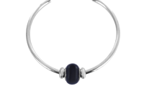 | JNCOBED5890BL-RH | 3663457071770 | Bracelet jonc ouvert avec perle élégance Matière du jonc : Acier inoxydable Couleur du jonc : Rhodié Taille du jonc : universelle Matière de la perle : Crystal Swarovski® Couleur de la perle : Noir Hauteur de la perle : 14mm Bijou livré avec son écrin et sa pochette griffée EMOTIONAL | Aucune Gravure | 34.80 €
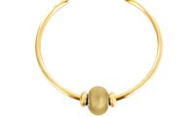 | JNCOBED5890GO-GOLD | 3663457065960 | Bracelet jonc ouvert avec perle sensualité Matière du jonc : Acier inoxydable Couleur du jonc : Doré Taille du jonc : universelle Matière de la perle : Crystal Swarovski® Couleur de la perle : Or Hauteur de la perle : 14mm Bijou livré avec son écrin et sa pochette griffée EMOTIONAL | Aucune Gravure | 34.80 €
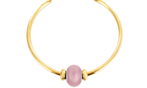 | JNCOBED5890RO-GOLD | 3663457065946 | Bracelet jonc ouvert avec perle tendresse Matière du jonc : Acier inoxydable Couleur du jonc : Doré Taille du jonc : universelle Matière de la perle : Crystal de Swarovski® Couleur de la perle : Rose Hauteur de la perle : 14mm Bijou livré avec son écrin et sa pochette griffée EMOTIONAL | Aucune Gravure | 34.80 €
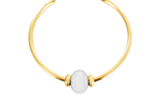 | JNCOBED5890WH-GOLD | 3663457065939 | Bracelet jonc ouvert avec perle douceur Matière du jonc : Acier inoxydable Couleur du jonc : Doré Taille du jonc : universelle Matière de la perle : Crystal Swarovski® Couleur de la perle : Blanc Hauteur de la perle : 14mm Bijou livré avec son écrin et sa pochette griffée EMOTIONAL | Aucune Gravure | 34.80 €
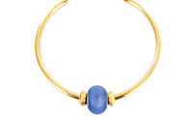 | JNCOBED5890LP-GOLD | 3663457065953 | Bracelet jonc ouvert avec perle sérénité Matière du jonc : Acier inoxydable Couleur du jonc : Doré Taille du jonc : universelle Matière de la perle : Crystal Swarovski® Couleur de la perle : Bleu Hauteur de la perle : 14mm Bijou livré avec son écrin et sa pochette griffée EMOTIONAL | Aucune Gravure | 34.80 €
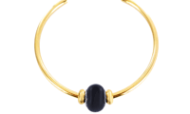 | JNCOBED5890BL-GOLD | 3663457065922 | Bracelet jonc ouvert avec perle élégance Matière du jonc : Acier inoxydable Couleur du jonc : Doré Taille du jonc : universelle Matière de la perle : Crystal Swarovski® Couleur de la perle : Noir Hauteur de la perle : 14mm Bijou livré avec son écrin et sa pochette griffée EMOTIONAL | Aucune Gravure | 34.80 €
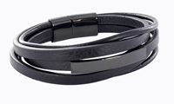 | BRA1808N-BL | 3663457066257 | Bracelet homme personnalisable Matière du bracelet : Cuir synthétique Couleur du bracelet : Noir Matière de la plaque : Acier inoxydable Couleur de la plaque : Noir Longueur de plaque : 40mm Hauteur de la plaque : 10mm Plaque personnalisable Bijou livré avec son écrin et sa pochette griffée EMOTIONAL | Police : Droite, Script Ligne 1 : 15 car max | 34.90 €
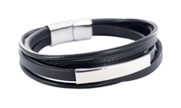 | BRA1808N-RH | 3663457066264 | Bracelet homme personnalisable Matière du bracelet : Cuir synthétique Couleur du bracelet : Noir Matière de la plaque : Acier inoxydable Couleur de la plaque : Rhodié Longueur de plaque : 40mm Hauteur de la plaque : 10mm Plaque personnalisable Bijou livré avec son écrin et sa pochette griffée EMOTIONAL | Police : Droite, Script Ligne 1 : 15 car max | 34.90 €
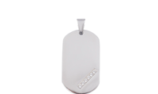 | PDT1847900 | 3663457061337 | Pendentif plaque personnalisable serti de 6 oxydes de zirconium Matière du pendentif : Acier inoxydable Couleur du pendentif : Rhodié Largeur du pendentif : 22mm Hauteur du pendentif : 38mm Pendentif personnalisable Bijou livré avec son écrin et sa pochette griffée EMOTIONAL | Police : Droite, Script Ligne 1 : 12 car max Ligne 2 : 12 car max Ligne 3 : 12 car max Ligne 4 : 12 car max Ligne 5 : 12 car max | 19.90 €
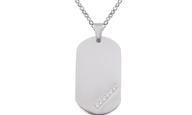 | COL1847900-RH | 3663457073095 | Collier avec pendentif plaque personnalisable serti de 6 oxydes de zirconium Matière du collier : Chaine forçat en Acier inoxydable Couleur du collier : Rhodié Matière du pendentif : Acier inoxydable Couleur du pendentif : Rhodié Largeur du pendentif : 22mm Hauteur du pendentif : 38mm Pendentif personnalisable Bijou livré avec son écrin et sa pochette griffée EMOTIONAL | Police : Droite, Script Ligne 1 : 12 car max Ligne 2 : 12 car max Ligne 3 : 12 car max Ligne 4 : 12 car max Ligne 5 : 12 car max | 29.80 €
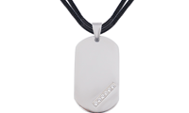 | COL1847900-CORD | 3663457073101 | Collier avec pendentif plaque personnalisable serti de 6 oxydes de zirconium Matière du collier : Double Cordon Couleur du collier : Noir Matière du pendentif : Acier inoxydable Couleur du pendentif : Rhodié Largeur du pendentif : 22mm Hauteur du pendentif : 38mm Pendentif personnalisable Bijou livré avec son écrin et sa pochette griffée EMOTIONAL | Police : Droite, Script Ligne 1 : 12 car max Ligne 2 : 12 car max Ligne 3 : 12 car max Ligne 4 : 12 car max Ligne 5 : 12 car max | 24.80 €

